clock
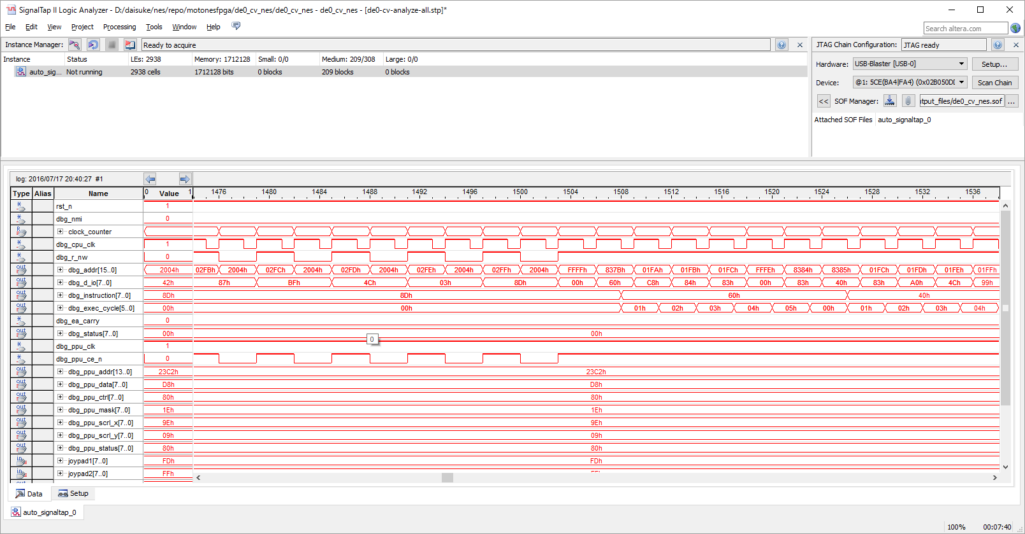
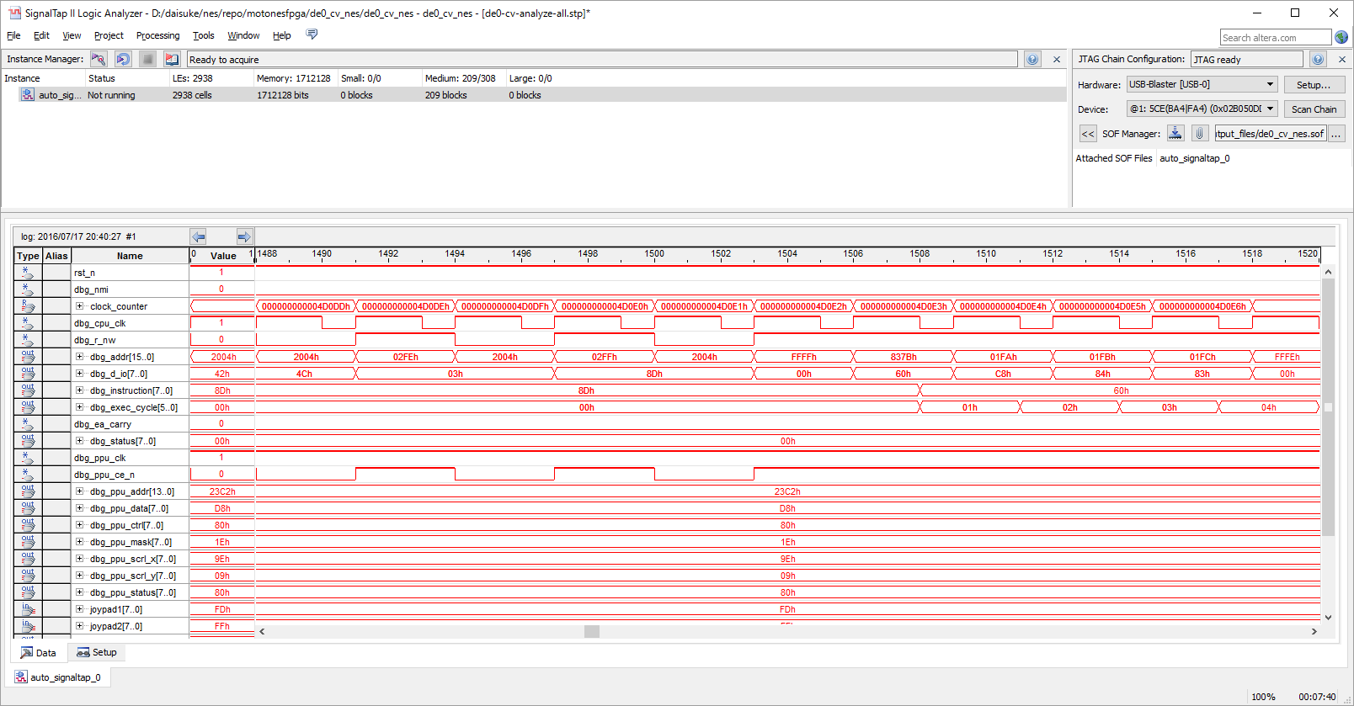
---DE1 base clock 50 MHz
---motones sim project uses following clock.
--cpu clock = base clock / 24 = 2.08 MHz (480 ns / cycle)
--ppu clock = base clock / 8
--vga clock = base clock / 2
--mem clock = base clock |  |  |  | 1,000,000,000 | (ns)

 |  | frequency | clock cycle (ns)
 | base clock | 50,000,000 | 20
 | cpu clock | 2,083,333 | 480
 | ppu clock | 6,250,000 | 160
 | vga clock | 25,000,000 | 40

 | vga=525x800 pixels (including unvisible area)
 | refresh rate | 16,800,000 | ns
 | 60 frames | 1,008,000,000 | << 60 frames / sec! |  |  |  | cpu clock= | 2a2cb
 |  |  |  |  |  |  | のとき、何フレーム目か？

 | vga 1 frame = | 420,000 | pix |  |  |  | clock= | 172,747
 | >> in cpu clock | 35,000 | clocks |  |  |  |  | 4.9 | frames
 |  | 88B8

 | 1回目のvblankが
 | 7FEB | 32,747 | clock
 | >> | 15,718,560 | ns

 | 2回目のvblankは
 |  | 67,747 | 32,518,560 | ns
 |  | 108A3 | clockになるはず

 | 3回目のvblankは
 |  | 102,747 | 49,318,560
 |  | 1915B | clockになるはず

 | 9回目のvblankは |  | n= | 9 |  | 9 ~ 10の間で何かがおかしくなってる！！
 |  | 312,747 | 150,118,560 |  |  | cpu clock=9 |  | 4C5AB
 |  | 4C5AB | clockになるはず |  |  | 10 |  | 54E63

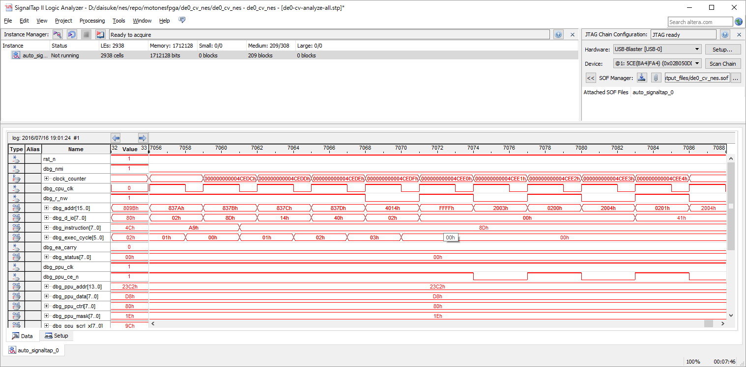

000000000003ffb2 8376: c8 INY
000000000003ffb4 8377: d0 f1 BNE #-15
000000000003ffb6 8379: a9 02 LDA #$02
000000000003ffb8 837b: 8d 14 40 STA $4014

＜＜DMAこのあとおかしい！

000000000003ffbc 837e: 60 RTS
000000000003ffc2 8388: 40 RTI
000000000003ffc8 8099: 4c 99 80 JMP $8099
000000000003ffcb 8099: 4c 99 80 JMP $8099
000000000003ffce 8099: 4c 99 80 JMP $8099
000000000003ffd1 8099: 4c 99 80 JMP $8099

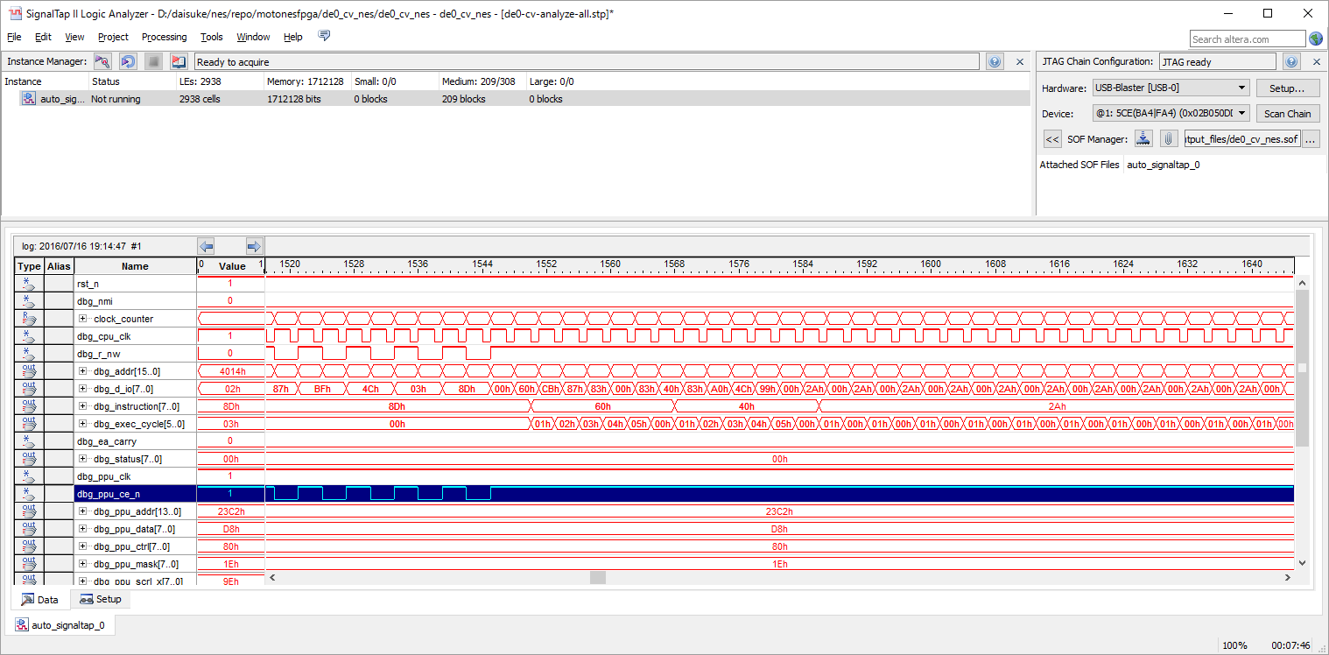

なんかおかしい

 |  | 4CEDEの1周期前のDMAは
 |  | 4cede
 |  | 44626
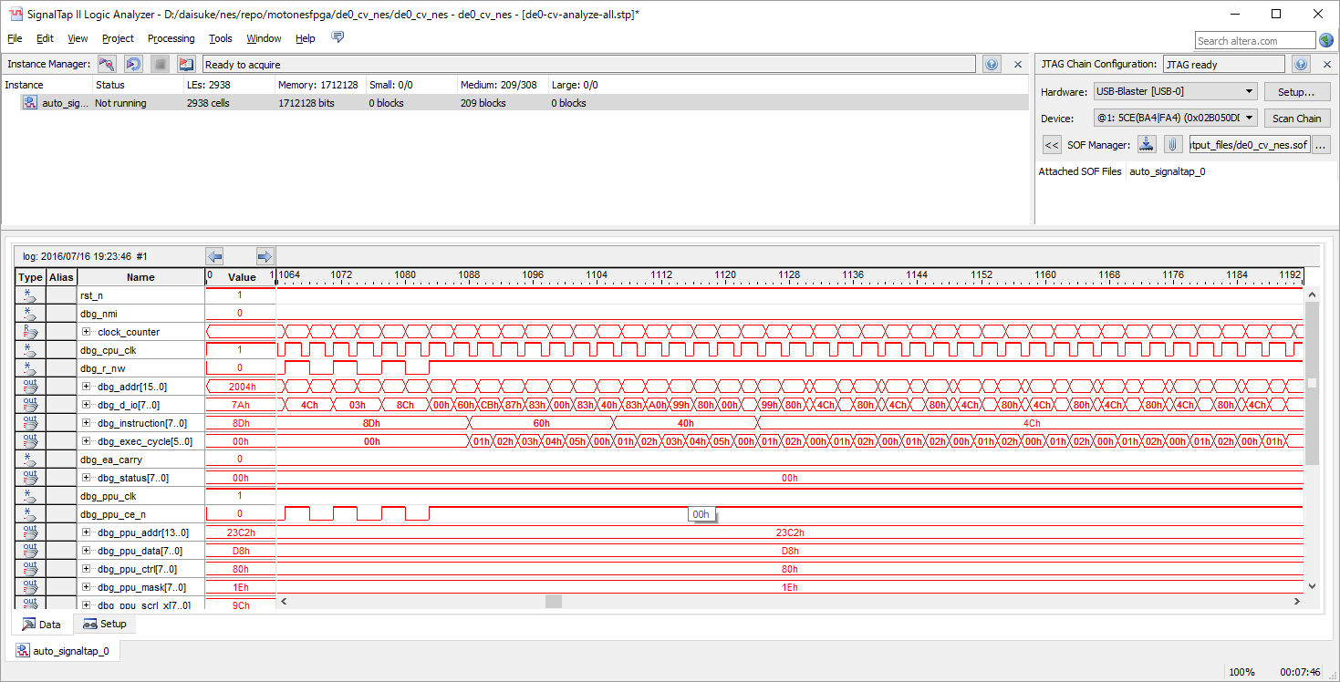
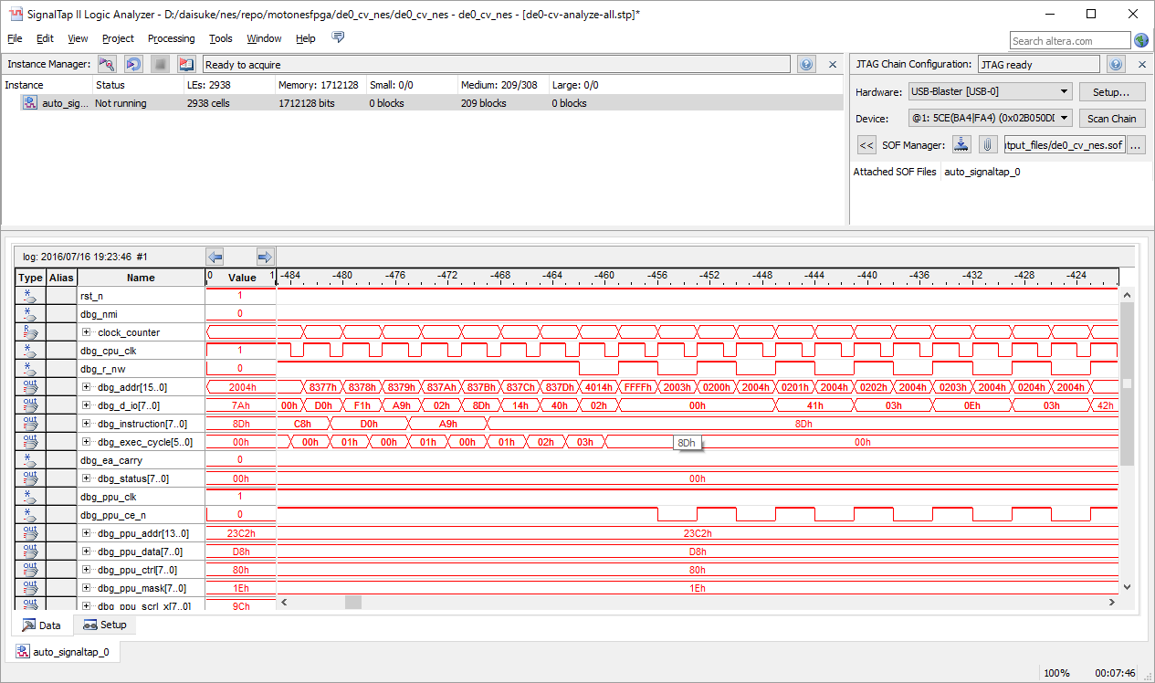

これが正しい。

 |  | 拡大

